상품제안서
슈틸루스터 심플 에어컨 선풍기 ST-MAF100 | 상품코드: F32823

 |  |  |  |  |  |  | 02-412-0044 | www.easy1.co.kr
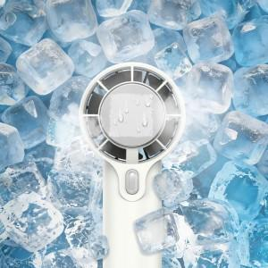

【상세/제작정보】 | <p><b style="font-size: 12pt;">* 100개 미만 레이저인쇄- 40000원별도</b></p><p><span style="font-size: 12pt;"><b>&nbsp; &nbsp; &nbsp; &nbsp; &nbsp; &nbsp; &nbsp; &nbsp;컬러인쇄- 70000원별도</b></span></p><p><b style="font-size: 12pt;">* 배송비- 1박스/ 100개 5000원별도</b>&nbsp;</p>

【인쇄/포장옵션】 | 레이저, DTF / 포장지포장

【공급단가】 | 수량 | 100~ | 300~ | 500~ | 1,000~ | 3,000~
*VAT별도 | 단가 | 7,800원 | 7,670원 | 7,470원 | 7,340원 | 7,150원

【상품 URL】 | https://dev.easy1.co.kr:443/src/goods_detail.php?gdno=32823

